Gráfico - Mínimo
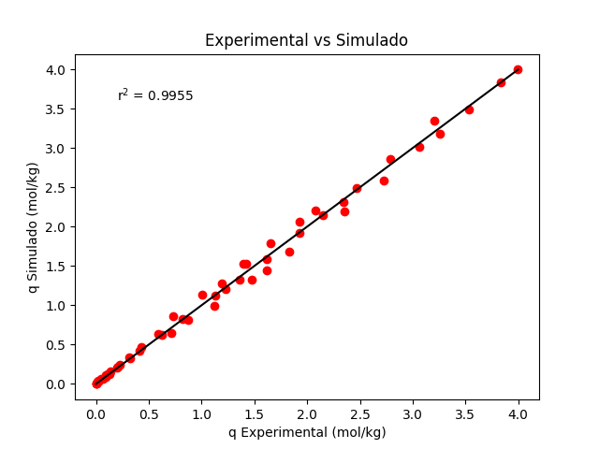
Temperatura | Pressão | q Experimental | q Simulado | qmax
298.15 | 0 | 0 | 0 | 7.7035343717
298.15 | 0.0405 | 0.024 | 0.031495825044 | K1
298.15 | 0.1203 | 0.089 | 0.083929259313 | 0.083007223134
298.15 | 0.191 | 0.131 | 0.12690196401 | K2
298.15 | 0.5515 | 0.326 | 0.32326135143 | 1193.9700659
298.15 | 1.25 | 0.712 | 0.64882199859 | ns
298.15 | 1.65 | 0.877 | 0.81487398425 | 1.1030515678
298.15 | 2.1 | 1.12 | 0.98845593986 | Média erros absolutos
298.15 | 3.06 | 1.474 | 1.3215637652 | 0.052484600135
298.15 | 3.45 | 1.617 | 1.4449151505 | Desvio padrão
298.15 | 4.25 | 1.83 | 1.6800434317 | 0.055556776463
298.15 | 6.31 | 2.357 | 2.1974543002 | Intervalo de Confiança
298.15 | 8.19 | 2.726 | 2.5867255869 | (0,037321 , 0,067649)
298.15 | 10.7 | 3.06 | 3.0181877398
298.15 | 11.8 | 3.26 | 3.1825077097
298.15 | 14.1 | 3.53 | 3.48765066
298.15 | 17.2 | 3.834 | 3.8335428979
298.15 | 18.9 | 3.991 | 3.9980335293
308.15 | 0 | 0 | 0
308.15 | 0.0525 | 0.022 | 0.035403021915
308.15 | 0.1115 | 0.064 | 0.069766165782
308.15 | 0.204 | 0.109 | 0.11984812495
308.15 | 0.4007 | 0.21 | 0.21815391659
308.15 | 0.8516 | 0.415 | 0.42042974124
308.15 | 1.35 | 0.623 | 0.62083977402
308.15 | 1.9 | 0.823 | 0.82225082446
308.15 | 2.8 | 1.133 | 1.1183422158
308.15 | 3.1 | 1.232 | 1.2094740665
308.15 | 3.5 | 1.36 | 1.3259288118
308.15 | 4.45 | 1.618 | 1.5821880196
308.15 | 5.85 | 1.931 | 1.9166851173
308.15 | 6.95 | 2.154 | 2.1502773856
308.15 | 7.8 | 2.341 | 2.3160990258
308.15 | 8.75 | 2.466 | 2.4882863309
308.15 | 11.1 | 2.792 | 2.8644920882
308.15 | 14.8 | 3.201 | 3.3471747439
323.15 | 0 | 0 | 0
323.15 | 0.0603 | 0.017 | 0.034106688121
323.15 | 0.1215 | 0.052 | 0.064116632811
323.15 | 0.22 | 0.09 | 0.10918385603
323.15 | 0.3302 | 0.14 | 0.15678565439
323.15 | 0.4612 | 0.196 | 0.21073930448
323.15 | 0.5505 | 0.227 | 0.24624607775
323.15 | 0.801 | 0.312 | 0.34154077035
323.15 | 1.15 | 0.432 | 0.46604383684
323.15 | 1.65 | 0.59 | 0.63169795941
323.15 | 2.4 | 0.731 | 0.85874111045
323.15 | 3.4 | 1.009 | 1.1307951875
323.15 | 4 | 1.193 | 1.2804639083
323.15 | 5.1 | 1.423 | 1.5331647608
323.15 | 5.05 | 1.395 | 1.5222256301
323.15 | 6.35 | 1.653 | 1.7918388644
323.15 | 7.8 | 1.929 | 2.0608584406
323.15 | 8.65 | 2.077 | 2.2054572175

